Situación y caracterización
SITUACION PROBLEMA
La Universidad Nacional Abierta y a Distancia (UNAD) está preocupada por la variación de los indicadores académicos en los últimos 9 años en las distintas regiones y ciudades de Colombia. Se han identificado diferencias significativas en las tasas de matriculación, deserción, aprobación, reprobación y repitencia en las distintas regiones del país, lo que puede estar relacionado con factores socioeconómicos y geográficos.
El equipo directivo de la UNAD necesita identificar las variables que más influyen en la deserción estudiantil y proponer estrategias para mejorar los índices de aprobación y reducir la repitencia y la deserción en las regiones más afectadas.

Variables Cuantitativas | Variables Cualitativas
TASA DE MATRICULACIÓN | MUNICIPIO
DESERCIÓN | DEPARTAMENTO
APROBACIÓN | REGIÓN
REPROBACIÓN
REPITENCIA

EJERCICIO 1
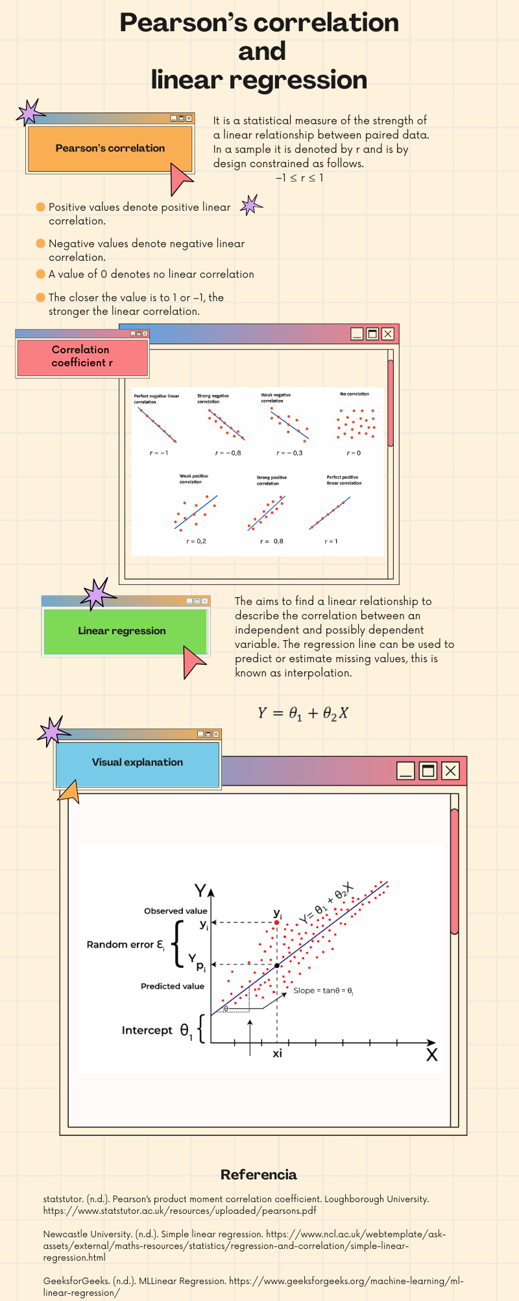

LITERAL | CONCEPTOS
A | Varianza
 | Diagrama de barras
B | Coeficiente de variación
 | Mediana
C | Moda
 | Diagrama Circular
D | Correlación de Pearson
 | Regresión Lineal
E | Desviacion estándar
 | Media

EJERCICIO 2
VARIABLE CUANTITATIVA ESCOGIDA (Seleccione de la lista desplegable)
TASA_MATRICULACIÓN |  |  | N | 400
21 | 1 |  | X max | 15386
53 | 2 |  | X min | 21
60 | 3 |  | RANGO | R=X max - X min | 15365
63 | 4 |  | INTERVALOS | 1+3.3 Log N | 9.59 | 10
66 | 5 |  | AMPLITUD | C=R/K | 1537
71 | 6
74 | 7 |  | a) Tabla de frecuencia para datos agrupados
78 | 8
86 | 9 |  | INTERVALOS |  | MARCA DE CLASE | F.ABSOLUTA | F.RELATIVA | F.ABS ACUMULADA | F.REL ACUMULADA
89 | 10 | No | X min | X max | Xi | ni | hi | Ni | Hi
91 | 11 | 1 | 21 | 1558 | 789.25 | 132 | 33.0% | 132 | 33.0%
96 | 12 | 2 | 1558 | 3094 | 2325.75 | 2 | 0.5% | 134 | 33.5%
97 | 13 | 3 | 3094 | 4631 | 3862.25 | 7 | 1.8% | 141 | 35.3%
103 | 14 | 4 | 4631 | 6167 | 5398.75 | 17 | 4.3% | 158 | 39.5%
109 | 15 | 5 | 6167 | 7704 | 6935.25 | 43 | 10.8% | 201 | 50.3%
114 | 16 | 6 | 7704 | 9240 | 8471.75 | 94 | 23.5% | 295 | 73.8%
187 | 17 | 7 | 9240 | 10777 | 10008.25 | 79 | 19.8% | 374 | 93.5%
245 | 18 | 8 | 10777 | 12313 | 11544.75 | 18 | 4.5% | 392 | 98.0%
257 | 19 | 9 | 12313 | 13850 | 13081.25 | 6 | 1.5% | 398 | 99.5%
296 | 20 | 10 | 13850 | 15386 | 14617.75 | 2 | 0.5% | 400 | 100.0%
342 | 21 |  | TOTAL |  |  | 400 | 100%
398 | 22
402 | 23
479 | 24 |  | b) Histograma o Diagrama de Barras |  |  |  | b) Diagrama circular |  |  |  | b) Polígono de frecuencia
Frecuencia Absoluta
492 | 25
Frecuencia Absoluta
Frecuencia Absoluta
496 | 26
524 | 27
556 | 28
644 | 29
658 | 30
667 | 31
668 | 32
671 | 33
674 | 34
674 | 35
678 | 36
679 | 37
682 | 38
687 | 39
708 | 40
716 | 41
725 | 42
726 | 43
727 | 44 |  | c) Responder:
734 | 45
737 | 46 |  | ¿En cuál intervalo o variable se observa una cantidad menor de los parámetros de su variable escogida?
738 | 47
748 | 48 |  | En el intervalo No 2 y No 10 se observa la menor cantidad de datos, con 2 (dos) datos para cada intervalo respectivamente.
761 | 49
766 | 50
767 | 51 |  | ¿Hasta cuál intervalo o variable se acumula el 65% de los parámetros de su variable escogida?
778 | 52 |  | Hasta el intervalo No 5 se acumula el 65%.
787 | 53
791 | 54
798 | 55
804 | 56
807 | 57 |  | d) Cálculos MEDIDAS DE TENDENCIA CENTRAL |  |  |  |  |  |  | e) Cálculos MEDIDAS DE POSICIÓN
814 | 58
816 | 59 |  | Cálculos con excel
833 | 60 |  | Medía arítmetica | 6018.27 |  |  |  |  |  | Cuartil (Q2) | 2 | Decil (D3) | 3 | Percentil (P43) | 43
839 | 61 |  |  |  |  |  |  |  |  | Posición | 200 | Posición | 120 | Posición | 172
839 | 62 |  | Mediana | 7652.00 |  |  |  |  |  | Valor | 7643 | Valor | 1087 | Valor | 6838
839 | 63 |  |  |  |  |  |  |  |  | Fun.Cuartil excel | 7652 | Fun.percentil excel | 1091.2 | Fun.percentil excel | 6851.33
845 | 64 |  | Moda | 839
849 | 65
856 | 66
863 | 67 |  | f) Interpretación de resultados:
869 | 68
869 | 69 |  | MEDIDA | RESULTADO | INTERPRETACIÓN
872 | 70 |  | Valor máximo | 15386 | Es el número mas gande que se encuentra en el conjunto de datos
873 | 71 |  | Valor mínimo | 21 | Es el número mas pequeño que se encuentra en el conjunto de datos
873 | 72 |  | Rango | 15365 | Es la diferencia entre el valor máximo y el valor mínimo del conjunto de datos. Representa la amplitud total de la distribución.
883 | 73 |  | Media | 6018 | Es el valor promedio del conjunto de datos
883 | 74 |  | Mediana | 7652 | Es el valor que se enceuntra en la mitad cuando los datos se encuentran ordenados.
885 | 75 |  | Moda | 839 | Es el dato que mas veces aparece en el conjunto de datos
886 | 76 |  | Cuartil 2 (Q2) | 7652 | Se puede considerar el valor de la mitad, hay 50% de los datos son menores a ese valor y el otro 50% son mayores
886 | 77 |  | Decil 3 (D3) | 1091.2 | Se considera que el 70% de los datos son mayores a ese valor y el 30% son menores a ese valor.
891 | 78 |  | Percentil 43 (P43) | 6851.33 | El percentil 43 indica que el 43% de los datos son menores a ese valor y el 57% de los datos son mayores a ese valor.
891 | 79
893 | 80
897 | 81 |  | g) Cálculos MEDIDAS DE DISPERSIÓN
905 | 82
912 | 83 |  |  |  |  | RESULTADOS
917 | 84 |  | VARIANZA |  |  | 16181492.346
922 | 85
923 | 86 |  | DESVIACIÓN TÍPICA |  |  | 4022.6225706
925 | 87
925 | 88 |  | COEFICIENTE DE VARIACIÓN |  |  | 149.61%
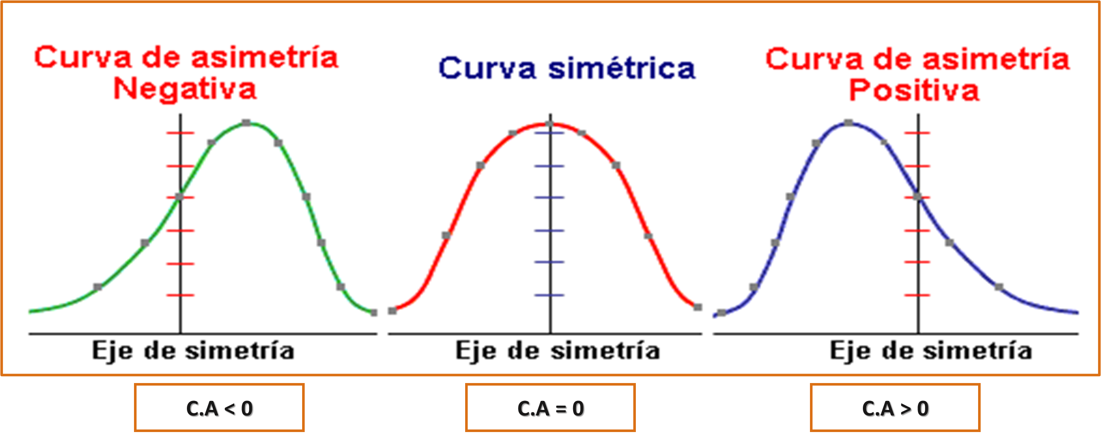
927 | 89
933 | 90 |  | ASIMETRÍA |  |  | -29.28%
934 | 91
934 | 92 |  | CURTOSIS |  |  | -141.91%
936 | 93
941 | 94
942 | 95 |  | g) Responder:
943 | 96
949 | 97 |  | ¿La distribución es homogénea o heterogénea?
964 | 98 |  | Heterogénea
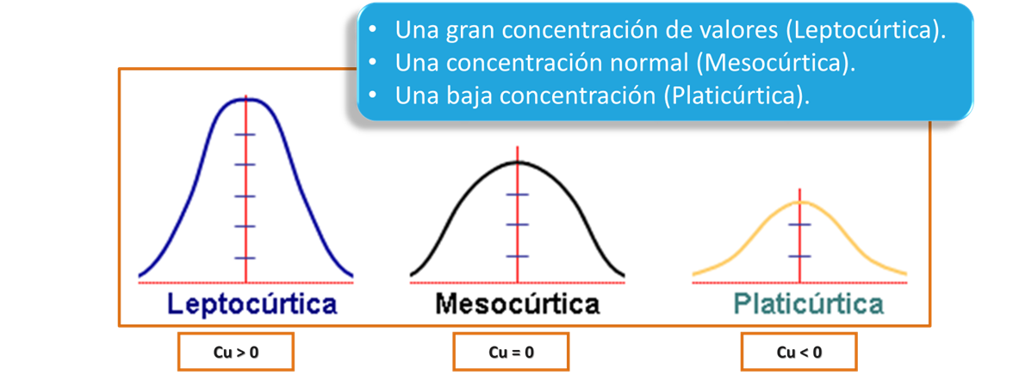
966 | 99
967 | 100
986 | 101
987 | 102 |  | ¿Qué tipo de concentración y asimetría presentan los datos? presentan los datos?
995 | 103 |  | Asimetría Negativa
998 | 104
1003 | 105
1009 | 106
1015 | 107
1017 | 108
1023 | 109
1035 | 110
1038 | 111
1039 | 112
1044 | 113
1045 | 114
1049 | 115
1053 | 116
1054 | 117
1065 | 118
1072 | 119
1087 | 120
1101 | 121
1104 | 122
1132 | 123
1137 | 124
1207 | 125
1235 | 126
1248 | 127
1249 | 128
1276 | 129
1284 | 130
1287 | 131
1537 | 132
1596 | 133
3026 | 134
3143 | 135
3463 | 136
3483 | 137
3664 | 138
3676 | 139
3975 | 140
4603 | 141
4694 | 142
4721 | 143
4942 | 144
5062 | 145
5284 | 146
5369 | 147
5437 | 148
5481 | 149
5604 | 150
5672 | 151
5791 | 152
5801 | 153
5934 | 154
5967 | 155
5986 | 156
6081 | 157
6113 | 158
6208 | 159
6234 | 160
6245 | 161
6357 | 162
6382 | 163
6523 | 164
6552 | 165
6557 | 166
6576 | 167
6577 | 168
6632 | 169
6722 | 170
6775 | 171
6838 | 172
6869 | 173
6873 | 174
6879 | 175
6881 | 176
6906 | 177
6944 | 178
6982 | 179
7034 | 180
7049 | 181
7068 | 182
7098 | 183
7139 | 184
7207 | 185
7255 | 186
7266 | 187
7274 | 188
7321 | 189
7383 | 190
7386 | 191
7404 | 192
7415 | 193
7418 | 194
7441 | 195
7465 | 196
7476 | 197
7522 | 198
7556 | 199
7643 | 200
7661 | 201
7712 | 202
7712 | 203
7716 | 204
7718 | 205
7725 | 206
7735 | 207
7741 | 208
7771 | 209
7784 | 210
7785 | 211
7796 | 212
7817 | 213
7823 | 214
7828 | 215
7833 | 216
7841 | 217
7877 | 218
7921 | 219
7923 | 220
7925 | 221
7939 | 222
8034 | 223
8036 | 224
8046 | 225
8059 | 226
8066 | 227
8082 | 228
8091 | 229
8099 | 230
8123 | 231
8147 | 232
8155 | 233
8163 | 234
8168 | 235
8194 | 236
8196 | 237
8234 | 238
8236 | 239
8252 | 240
8252 | 241
8295 | 242
8332 | 243
8332 | 244
8368 | 245
8408 | 246
8411 | 247
8442 | 248
8442 | 249
8444 | 250
8457 | 251
8477 | 252
8486 | 253
8528 | 254
8534 | 255
8539 | 256
8573 | 257
8582 | 258
8616 | 259
8676 | 260
8694 | 261
8747 | 262
8767 | 263
8776 | 264
8796 | 265
8805 | 266
8812 | 267
8827 | 268
8855 | 269
8866 | 270
8885 | 271
8923 | 272
8941 | 273
8948 | 274
8965 | 275
8965 | 276
8969 | 277
8977 | 278
8982 | 279
8987 | 280
9015 | 281
9015 | 282
9017 | 283
9026 | 284
9027 | 285
9049 | 286
9086 | 287
9089 | 288
9114 | 289
9169 | 290
9181 | 291
9188 | 292
9221 | 293
9223 | 294
9228 | 295
9246 | 296
9256 | 297
9275 | 298
9283 | 299
9289 | 300
9293 | 301
9307 | 302
9334 | 303
9339 | 304
9369 | 305
9392 | 306
9404 | 307
9451 | 308
9451 | 309
9454 | 310
9474 | 311
9492 | 312
9495 | 313
9497 | 314
9501 | 315
9529 | 316
9531 | 317
9539 | 318
9567 | 319
9583 | 320
9604 | 321
9619 | 322
9619 | 323
9628 | 324
9629 | 325
9658 | 326
9658 | 327
9666 | 328
9669 | 329
9671 | 330
9674 | 331
9679 | 332
9732 | 333
9734 | 334
9778 | 335
9827 | 336
9864 | 337
9871 | 338
9897 | 339
9906 | 340
9924 | 341
9971 | 342
9976 | 343
9992 | 344
9998 | 345
10007 | 346
10011 | 347
10012 | 348
10041 | 349
10051 | 350
10125 | 351
10127 | 352
10172 | 353
10188 | 354
10193 | 355
10199 | 356
10204 | 357
10259 | 358
10265 | 359
10266 | 360
10273 | 361
10291 | 362
10297 | 363
10302 | 364
10335 | 365
10344 | 366
10346 | 367
10364 | 368
10374 | 369
10389 | 370
10438 | 371
10451 | 372
10525 | 373
10601 | 374
10809 | 375
11003 | 376
11036 | 377
11052 | 378
11068 | 379
11192 | 380
11193 | 381
11219 | 382
11278 | 383
11282 | 384
11475 | 385
11519 | 386
11575 | 387
11636 | 388
11644 | 389
11705 | 390
11735 | 391
11882 | 392
12318 | 393
12387 | 394
12552 | 395
12929 | 396
12957 | 397
13028 | 398
14343 | 399
15386 | 400

EJERCICIO 3
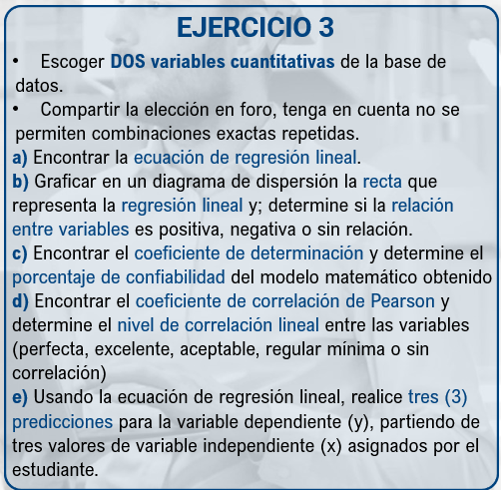
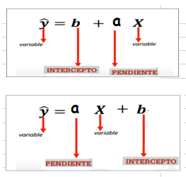
TASA DE MATRICULACIÓN y DESERCIÓN
VARIABLES CUANTITATIVAS ESCOGIDAS (Seleccione de la lista desplegable)
TASA_MATRICULACIÓN | DESERCIÓN | a) Ecuación de regresión lineal y b) Diagrama de dispersión con la recta de regresión lineal
7725.00 | 643.00
12387.00 | 532.00 | a | -0.0046
63.00 | 616.00 | b | 335.31
9275.00 | 525.00
8982.00 | 414.00 | Ecuación de regresion lineal
7712.00 | 213.00 | Y= | -0.0046x + 335.31
897.00 | 231.00
8147.00 | 94.00
3676.00 | 36.00
8059.00 | 782.00
1284.00 | 268.00
9924.00 | 541.00
9671.00 | 247.00
9334.00 | 342.00
9679.00 | 398.00
9897.00 | 255.00
8776.00 | 333.00
9971.00 | 47.00
9827.00 | 321.00 | b) Responder: ¿La relación entre las variables es positiva, negativa o sin relación?
9289.00 | 352.00 | Sin relacion aparentes con una regresion lineal.
103.00 | 117.00
10389.00 | 393.00
9495.00 | 31.00
9732.00 | 264.00
7923.00 | 516.00 | c) Encuentre el coeficiente de determinación y determine el porcentaje de confiabilidad del modelo matemático obtenido.
9669.00 | 535.00
716.00 | 499.00 | R2 = | 0.0071 | Coeficiente determinación (confiabilidad del modelo matemático)
9307.00 | 213.00 |  | 0.710 | Porcentaje de confiabilidad (R2 x 100)
11636.00 | 827.00

9188.00 | 536.00 | d) Encuentre el coeficiente de correlación de Pearson y determine el nivel de correlación lineal entre las variables (perfecta, excelente, aceptable, regular mínima o sin correlación)
8252.00 | 494.00
8812.00 | 663.00 |  | 0.084261497732 | .= r | Coeficiente Pearson (nivel de correlación lineal)
10259.00 | 323.00 |  | No hay correlación | Escribir el nivel de correlación
6552.00 | 158.00
8194.00 | 117.00
883.00 | 264.00
10291.00 | 101.00 | e) Predicciones para la variable dependiente
11575.00 | 717.00 | Usando la ecuación de regresión lineal del literal "a" calcule valores de "Y" partiendo de valores asignados (dados) de"X"
10041.00 | 138.00 | Valor X (dado por el estudiante) | Predicción Y
8941.00 | 584.00 | 150 | 334.62
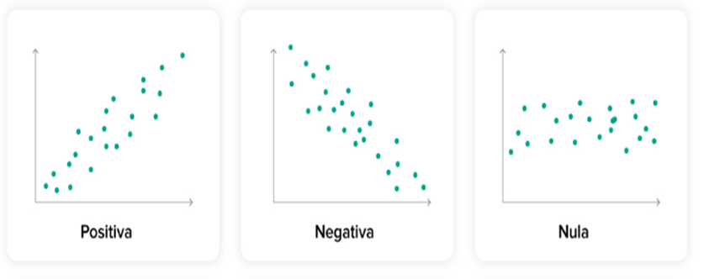
10265.00 | 299.00 | 200 | 334.39
8295.00 | 729.00 | 250 | 334.16
11193.00 | 574.00
3143.00 | 229.00
7712.00 | 476.00
8694.00 | 67.00
6873.00 | 286.00
8457.00 | 546.00
11068.00 | 5.00
9392.00 | 216.00
7034.00 | 68.00
9629.00 | 394.00
10335.00 | 159.00
9539.00 | 196.00
9015.00 | 528.00
7817.00 | 258.00
6245.00 | 153.00
8582.00 | 501.00
8676.00 | 347.00
7823.00 | 444.00
6113.00 | 36.00
6208.00 | 276.00
7925.00 | 234.00
7465.00 | 313.00
11282.00 | 13.00
10007.00 | 103.00
8099.00 | 138.00
7415.00 | 63.00
8444.00 | 16.00
8866.00 | 272.00
1207.00 | 506.00
5369.00 | 951.00
11735.00 | 84.00
10451.00 | 742.00
6557.00 | 75.00
5437.00 | 6.00
9666.00 | 19.00
7716.00 | 298.00
10809.00 | 648.00
9871.00 | 441.00
6081.00 | 515.00
9181.00 | 543.00
8885.00 | 485.00
8091.00 | 24.00
8965.00 | 765.00
9339.00 | 215.00
8155.00 | 972.00
8332.00 | 323.00
9454.00 | 56.00
492.00 | 543.00
5481.00 | 388.00
9169.00 | 743.00
967.00 | 235.00
9228.00 | 72.00
9256.00 | 311.00
7741.00 | 98.00
9604.00 | 48.00
9619.00 | 22.00
8411.00 | 92.00
7266.00 | 5.00
7441.00 | 128.00
7771.00 | 323.00
7556.00 | 145.00
7833.00 | 397.00
5801.00 | 808.00
8368.00 | 676.00
8747.00 | 766.00
869.00 | 333.00
10266.00 | 522.00
8855.00 | 28.00
9089.00 | 239.00
8046.00 | 268.00
10199.00 | 31.00
8805.00 | 126.00
10125.00 | 257.00
4942.00 | 51.00
873.00 | 333.00
8442.00 | 534.00
9049.00 | 65.00
12318.00 | 718.00
342.00 | 443.00
8616.00 | 184.00
7661.00 | 295.00
11882.00 | 789.00
9501.00 | 339.00
8082.00 | 433.00
9619.00 | 54.00
6982.00 | 111.00
4694.00 | 291.00
8123.00 | 186.00
9451.00 | 19.00
9026.00 | 424.00
9674.00 | 68.00
6357.00 | 402.00
917.00 | 502.00
11052.00 | 267.00
60.00 | 336.00
8236.00 | 189.00
8486.00 | 26.00
11705.00 | 145.00
7877.00 | 28.00
10438.00 | 114.00
9628.00 | 125.00
922.00 | 558.00
3463.00 | 45.00
1065.00 | 96.00
6879.00 | 93.00
8036.00 | 54.00
7939.00 | 266.00
7068.00 | 96.00
8408.00 | 26.00
8539.00 | 158.00
7139.00 | 296.00
6944.00 | 72.00
644.00 | 29.00
8969.00 | 551.00
11036.00 | 136.00
10297.00 | 17.00
9223.00 | 109.00
8796.00 | 101.00
9497.00 | 159.00
7418.00 | 437.00
496.00 | 261.00
6632.00 | 159.00
11644.00 | 454.00
11219.00 | 172.00
5062.00 | 476.00
7796.00 | 194.00
6382.00 | 261.00
7785.00 | 271.00
9015.00 | 287.00
7274.00 | 522.00
9369.00 | 372.00
7207.00 | 219.00
11475.00 | 18.00
9114.00 | 355.00
10525.00 | 435.00
9658.00 | 465.00
11519.00 | 516.00
1009.00 | 122.00
8528.00 | 189.00
7735.00 | 98.00
5284.00 | 404.00
7383.00 | 426.00
12929.00 | 248.00
9992.00 | 532.00
5934.00 | 601.00
9529.00 | 92.00
8163.00 | 325.00
6523.00 | 573.00
7841.00 | 307.00
7321.00 | 316.00
5791.00 | 54.00
6775.00 | 265.00
9246.00 | 62.00
7255.00 | 304.00
5604.00 | 456.00
7386.00 | 37.00
10193.00 | 166.00
8573.00 | 638.00
10346.00 | 148.00
7404.00 | 51.00
10601.00 | 177.00
3664.00 | 51.00
8332.00 | 286.00
8442.00 | 286.00
7718.00 | 427.00
86.00 | 397.00
8767.00 | 47.00
1101.00 | 377.00
1072.00 | 448.00
9567.00 | 216.00
7643.00 | 115.00
8234.00 | 45.00
6869.00 | 88.00
7828.00 | 606.00
10012.00 | 293.00
5986.00 | 79.00
6906.00 | 142.00
96.00 | 339.00
11278.00 | 153.00
9492.00 | 255.00
11192.00 | 401.00
9531.00 | 172.00
833.00 | 262.00
7784.00 | 286.00
9998.00 | 526.00
78.00 | 496.00
679.00 | 427.00
912.00 | 615.00
97.00 | 456.00
1087.00 | 352.00
187.00 | 245.00
814.00 | 283.00
934.00 | 417.00
658.00 | 47.00
839.00 | 203.00
725.00 | 239.00
667.00 | 111.00
798.00 | 283.00
816.00 | 248.00
766.00 | 543.00
678.00 | 354.00
1596.00 | 215.00
402.00 | 374.00
998.00 | 529.00
761.00 | 702.00
986.00 | 324.00
886.00 | 467.00
737.00 | 238.00
941.00 | 16.00
671.00 | 231.00
479.00 | 732.00
807.00 | 1039.00
845.00 | 4.00
524.00 | 772.00
114.00 | 37.00
1287.00 | 461.00
933.00 | 805.00
995.00 | 77.00
257.00 | 66.00
1003.00 | 323.00
668.00 | 678.00
727.00 | 561.00
964.00 | 371.00
1053.00 | 265.00
71.00 | 151.00
1045.00 | 216.00
1137.00 | 117.00
1049.00 | 376.00
748.00 | 294.00
109.00 | 602.00
1023.00 | 553.00
891.00 | 596.00
1038.00 | 344.00
21.00 | 1436.00
936.00 | 526.00
839.00 | 274.00
1249.00 | 272.00
245.00 | 79.00
778.00 | 279.00
891.00 | 864.00
934.00 | 14.00
53.00 | 514.00
787.00 | 23.00
296.00 | 142.00
726.00 | 12.00
1276.00 | 256.00
863.00 | 208.00
966.00 | 3.00
839.00 | 339.00
674.00 | 521.00
885.00 | 392.00
856.00 | 344.00
1104.00 | 576.00
674.00 | 356.00
1044.00 | 279.00
687.00 | 72.00
708.00 | 657.00
767.00 | 334.00
682.00 | 183.00
556.00 | 288.00
1015.00 | 476.00
949.00 | 19.00
943.00 | 22.00
925.00 | 553.00
849.00 | 559.00
923.00 | 291.00
74.00 | 81.00
66.00 | 333.00
1537.00 | 88.00
1235.00 | 66.00
872.00 | 657.00
1035.00 | 181.00
886.00 | 123.00
987.00 | 34.00
791.00 | 238.00
925.00 | 484.00
873.00 | 436.00
905.00 | 36.00
738.00 | 383.00
883.00 | 513.00
1248.00 | 214.00
9864.00 | 272.00
398.00 | 251.00
5672.00 | 478.00
6838.00 | 508.00
7049.00 | 288.00
7522.00 | 662.00
804.00 | 888.00
1132.00 | 211.00
10364.00 | 224.00
8534.00 | 368.00
7098.00 | 13.00
10172.00 | 226.00
9017.00 | 226.00
13028.00 | 518.00
11003.00 | 103.00
4603.00 | 163.00
9086.00 | 314.00
4721.00 | 52.00
9976.00 | 33.00
89.00 | 434.00
8066.00 | 19.00
8034.00 | 242.00
9283.00 | 196.00
6577.00 | 253.00
14343.00 | 191.00
10051.00 | 22.00
8168.00 | 375.00
8477.00 | 186.00
6722.00 | 456.00
734.00 | 516.00
1039.00 | 573.00
1054.00 | 221.00
9474.00 | 502.00
3483.00 | 145.00
3026.00 | 15.00
9734.00 | 352.00
9451.00 | 478.00
8987.00 | 625.00
9404.00 | 86.00
8965.00 | 14.00
10302.00 | 96.00
10374.00 | 85.00
9027.00 | 243.00
3975.00 | 403.00
6234.00 | 477.00
7476.00 | 749.00
9778.00 | 38.00
927.00 | 242.00
8827.00 | 504.00
12957.00 | 56.00
6576.00 | 56.00
8196.00 | 225.00
9221.00 | 37.00
12552.00 | 617.00
942.00 | 251.00
10273.00 | 625.00
91.00 | 197.00
9583.00 | 343.00
10344.00 | 474.00
8977.00 | 53.00
893.00 | 148.00
7921.00 | 354.00
9906.00 | 329.00
8252.00 | 366.00
10188.00 | 467.00
9293.00 | 405.00
10204.00 | 218.00
5967.00 | 209.00
1017.00 | 489.00
9658.00 | 248.00
10127.00 | 189.00
15386.00 | 233.00
8948.00 | 226.00
6881.00 | 581.00
869.00 | 166.00
10011.00 | 333.00
8923.00 | 647.00

WEB CONFERENCIA
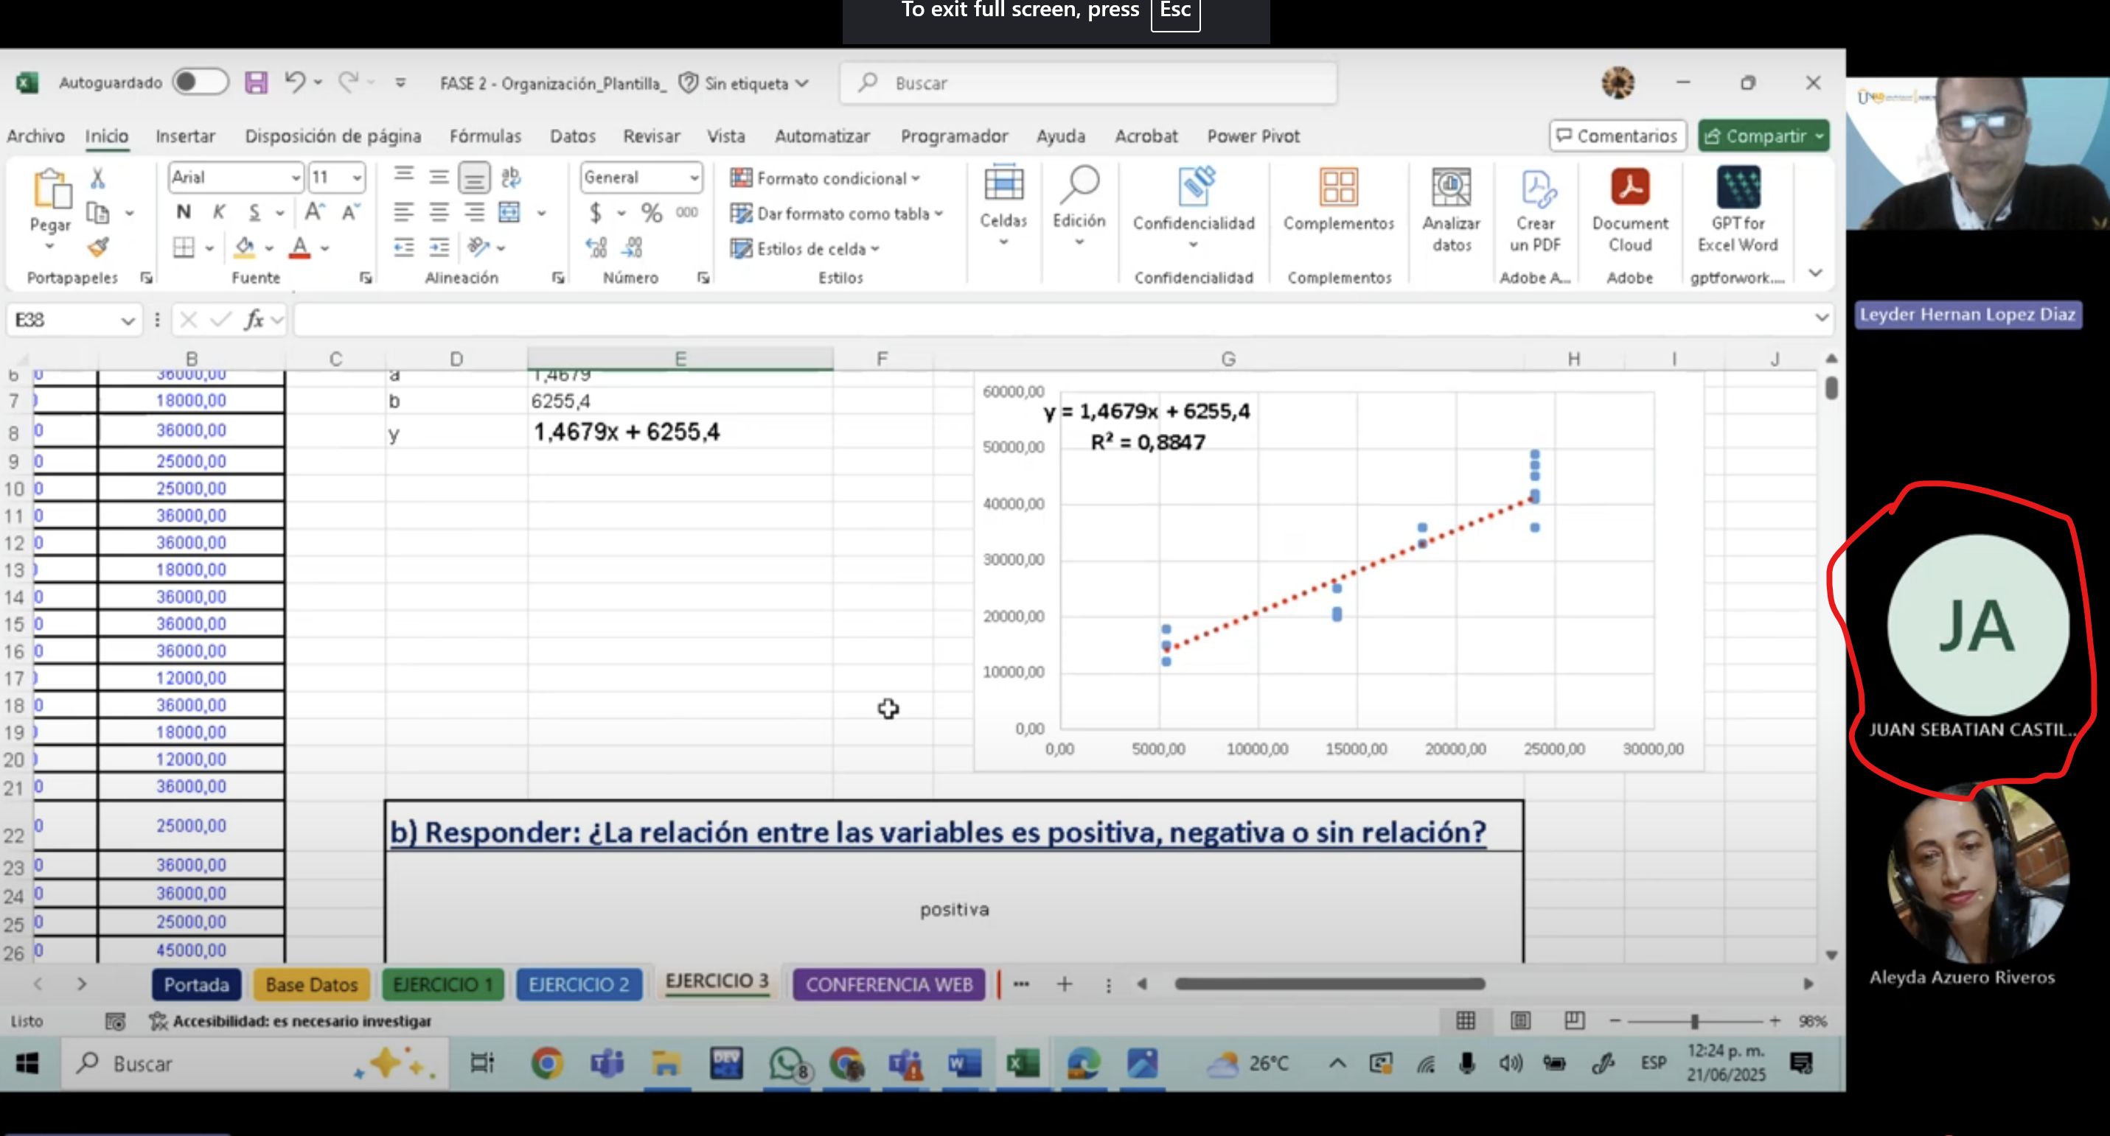
ANEXAR PANTALLAZO COMO EVIDENCIA DE PARTICIPACIÓN EN LAS WEB CONFERENCIAS (O visualización de las grabaciones)

